Hoja1
EXAMEN 2

Problema 1

Los siguientes datos fueron recolectaron a partir de un cultivo de Pseudomonas sp. en medio mínimo conteniendo salicilato como única fuente de carbono y energía. Calcula la tasa específica de crecimiento, los minutos que tarda en duplicarse y el número de generaciones.
Tomando el tiempo de generación de tu resultado, cuántas duplicaciones ocurren en 240 min.

 |  | Time (h) | Count cell/mL
 |  | 0 | 1.50E+04
 | 1 | 4 | 1.00E+05
 | 2 | 6 | 1.00E+07
 | 3 | 8 | 9.80E+08
 | 4 | 10 | 3.70E+09
 | 5 | 12 | 4.20E+09
 | 6 | 16 | 4.10E+09
 | 7 | 20 | 3.90E+09

Problema 2

A continuación se muestran los datos de la fase exponencial de crecimiento de tres especies bacterianas que utilizan lactulosa como fuente de carbono. Qué bacteria tiene el crecimiento más acelerado y cuántos minutos tarda en duplicarse.

 |  | bacteria A |  | bacteria B |  | bacteria C
 | t (h) | Ln cell/mL | t (h) | Ln cell/mL | t (h) | Ln cell/mL
 | 4 | 18.56 | 3 | 12.54 | 2 | 28.12
 | 5 | 19.24 | 4 | 13.00 | 3 | 29.15
 | 6 | 19.92 | 5 | 13.46 | 4 | 30.18
 | 7 | 20.6 | 6 | 13.92 | 5 | 31.21
 | 8 | 21.28 | 7 | 14.38 | 6 | 32.24

Problema 3

Un carnicero, portador asintomático de Salmonella, picó carne sin proteger sus manos con guantes. La carne picada se contaminó con 25 células de Salmonella spp. y con 32 células de S. enterica. Sabiendo que Salmonella spp. tiene un tiempo de generación de 30 minutos y una fase de latencia de 3 h y que la constante específica de la velocidad de crecimiento de S. enterica en la carne es 0.17 h-1 y la duración de su fase de latencia 5 h. Calcule el número de células de Salmonella spp. y S. enterica que habrá en la carne 10 h después.

Problema 4

Accidentalmente se vierte agua residual urbana en una playa. La densidad de Escherichia coli y de Enterococcus sp. en las aguas residuales es de 7.8E5 y 6.2E4 células/ml, respectivamente. Dado que la concentración de nutrientes en la playa es baja, el crecimiento de ambos microorganismos está ralentizado. El tiempo de generación de E. coli es de 3 horas mientras que la constante específica de la velocidad de crecimiento de Enterococcus sp. es 0.11 h-1. A partir de los datos que se indican calcular el número de células por mililitro, de cada una de estas bacterias, en el agua de la playa 24 horas después del vertido.

Problema 5

Se tienen los siguientes resultados logarítmicos (en logaritmo natural).
Calcular el rendimiento de producción de biomasa (Y_{X/S}) y de producto (Y_{P/S}) por gramo de sustrato consumido.
Ojo: para calular los rendimientos primero debes obtener los valores originales (es decir eliminar el logaritmo natural).
Una vez transformados los datos se deben visualizar como en la imagen de la derecha.

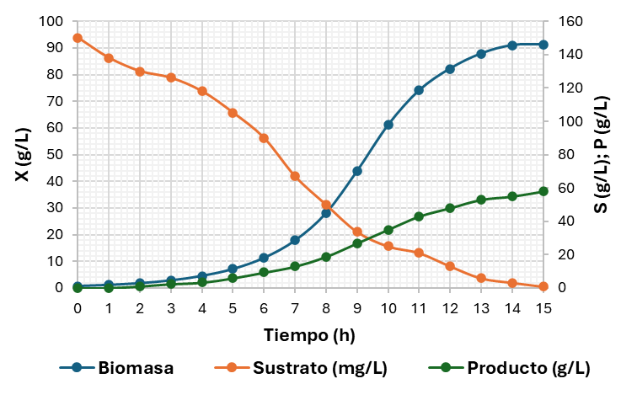
t (h) | Ln Biomasa | Ln Sustrato | Ln Producto |  | Biomasa (mg/L) | Sustrato (mg/L) | Producto (g/L)
0 | -0.31197476502 | 5.0106352941 | -4.605170186
1 | 0.14149956227 | 4.9272536852 | -2.0402208285
2 | 0.60103189165 | 4.8675344505 | 0.095310179804
3 | 1.0536149227 | 4.836281907 | 0.91629073187
4 | 1.5120455664 | 4.7706846245 | 1.205970807
5 | 1.9657127764 | 4.6557111975 | 1.7917594692
6 | 2.4251566454 | 4.4998096703 | 2.238579763
7 | 2.880321422 | 4.2053491203 | 2.5649493575
8 | 3.3350575792 | 3.9120230054 | 2.9343886433
9 | 3.7801816125 | 3.5176165247 | 3.2923121429
10 | 4.1121844804 | 3.2188758249 | 3.5553480615
11 | 4.3046054877 | 3.0445224377 | 3.7612001157
12 | 4.4091553021 | 2.5701664937 | 3.8712010109
13 | 4.4755169778 | 1.7749523509 | 3.9702919136
14 | 4.5104198494 | 1.1631508098 | 4.0073331852
15 | 4.5143698217 | -0.13238918805 | 4.0604430105

Problema 6

Se planeó un diseño experimental usando 4 fuentes de carbono (galactosa, manosa y fructosa, glicerol) para la producción de biomasa. A partir de los resultados obtenidos calcular la constante de saturación (Ks) y velocidad de crecimiento máxima (μmax) para cada condición, y determinar qué medio es el adecuado para el crecimiento del microorganismo, argumenta tu respuesta con base en la Ks.c

galactosa (g/L) | μ (h-1) | manosa (g/L) | μ (h-1) | fructosa (g/L) | μ (h-1) | glicerol (g/L) | μ (h-1)
1 | 0.12 | 1 | 0.39 | 1 | 0.32 | 1 | 0.33
2 | 0.20 | 2 | 0.60 | 2 | 0.58 | 2 | 0.51
4 | 0.31 | 4 | 0.74 | 4 | 0.89 | 4 | 0.63
6 | 0.39 | 6 | 0.84 | 6 | 1.10 | 6 | 0.71
8 | 0.44 | 8 | 0.91 | 8 | 1.25 | 8 | 0.78
10 | 0.47 | 10 | 0.96 | 10 | 1.34 | 10 | 0.81
12 | 0.50 | 12 | 0.99 | 12 | 1.41 | 12 | 0.84
14 | 0.52 | 14 | 0.99 | 14 | 1.48 | 14 | 0.85
16 | 0.52 | 16 | 1.00 | 16 | 1.47 | 16 | 0.85
20 | 0.52 | 20 | 1.04 | 20 | 1.48 | 20 | 0.89

Problema 7

Se analizaron 4 medios de cultivo para evaluar el desarrollo de un microorganismos de interés, los resultados se muestran en la siguiente tabla.
Qué medio de cultivo propondrías para el crecimiento del microorganismo, argumenta tu respuesta con base en la tasa específica de crecimiento y el tiempo de generación.
También determina en qué medio de cultivo presentó una fase de adaptación rápida.

t (h) | M1 | M2 | M3 | M4
0 | 2.09E+06 | 2.29E+05 | 1.39E+06 | 4.58E+05
1 | 2.04E+06 | 2.24E+05 | 1.36E+06 | 4.48E+05
2 | 1.99E+06 | 2.25E+05 | 1.33E+06 | 4.50E+05
3 | 2.63E+06 | 2.19E+05 | 1.75E+06 | 4.38E+05
4 | 3.47E+06 | 2.23E+05 | 2.31E+06 | 4.46E+05
5 | 4.68E+06 | 3.16E+05 | 3.12E+06 | 6.32E+05
6 | 6.17E+06 | 4.45E+05 | 4.11E+06 | 8.90E+05
7 | 7.94E+06 | 6.47E+05 | 5.29E+06 | 1.29E+06
8 | 8.32E+06 | 9.33E+05 | 5.65E+06 | 1.87E+06
9 |  | 1.32E+06 | 5.67E+06 | 2.75E+06
10 |  | 1.29E+06 |  | 2.58E+06
11 |  |  |  | 2.32E+06

